Watsonアカウントロック解除申請様式
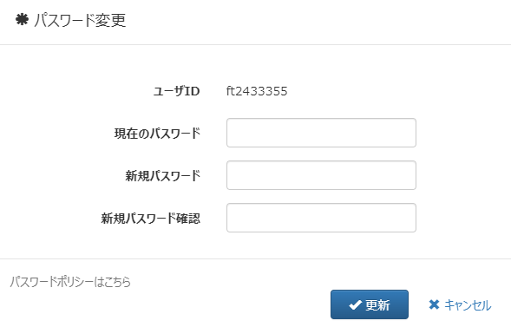
仮パスワードでログインいただくと「パスワード変更」画面に誘導されます。
 |  |  |  |  |  | 2024/9/1版
アカウント利用申請 / アカウントロック解除申請書

仮パスワードを入力してください。
依 頼 元 （NTT西日本グループ） 必須項目 |  |  |  | アカウント管理部門 ※管理部門にて記入します。

ご自身で利用される新しいパスワードをポリシーに沿ってご入力ください。
「更新」押下後、ログイン画面に遷移します。
以降は新しいパスワード「新しく設定されたパスワード」でログインできます。
依頼日 |  |  | 申請 | 受付日
会社名 |  |  |  | 会社名 | NTTフィールドテクノ
所属部/支店 |  |  |  | 所属 | SEG部 テクニカル推進担当
担当者 |  |  | 回答 | 担当者
連絡先TEL |  |  |  | 連絡先TEL | 06-6490-1188
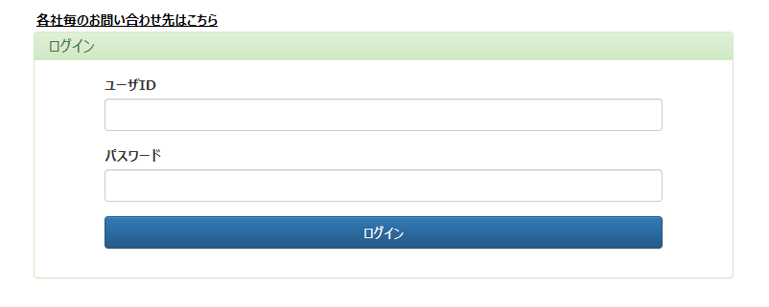
メールアドレス |  |  |  | メールアドレス | ft-trc@west.ntt.co.jp

通番 | アカウント基本情報 |  |  |  |  | 仮パスワード ※管理部門にて記入します。
 | 利用者ID | 氏名 | 所属 | メールアドレス | 連絡先TEL
1
2
3
4
5

 | ※アカウントロック解除の場合はログイン時にパスワード設定を求められますので、ご自身で改めて設定してください。
 | ※パスワード初期化の場合は仮パスワードでログインできますが、ログイン後にご自身でパスワードの再設定をお願いします。

